Février
 | 2018-02-01 | 2018-02-01 | Changer le mois ou l’année en C1
 |  | 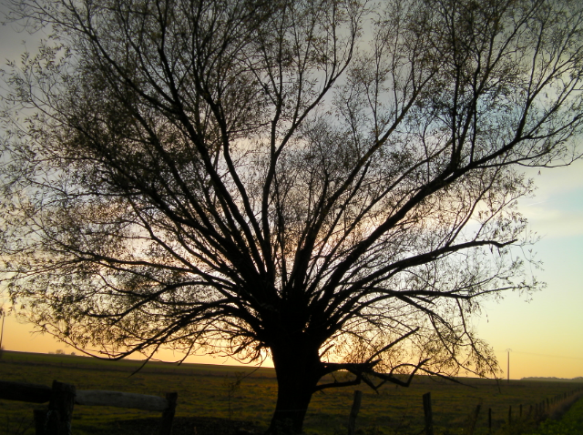
2018-02-01 | 2018-02-01
2018-02-02 | 2018-02-02
2018-02-03 | 2018-02-03
2018-02-04 | 2018-02-04
2018-02-05 | 2018-02-05
2018-02-06 | 2018-02-06
2018-02-07 | 2018-02-07
2018-02-08 | 2018-02-08
2018-02-09 | 2018-02-09
2018-02-10 | 2018-02-10
2018-02-11 | 2018-02-11
2018-02-12 | 2018-02-12
2018-02-13 | 2018-02-13
2018-02-14 | 2018-02-14
2018-02-15 | 2018-02-15
2018-02-16 | 2018-02-16
2018-02-17 | 2018-02-17
2018-02-18 | 2018-02-18
2018-02-19 | 2018-02-19
2018-02-20 | 2018-02-20
2018-02-21 | 2018-02-21
2018-02-22 | 2018-02-22
2018-02-23 | 2018-02-23
2018-02-24 | 2018-02-24
2018-02-25 | 2018-02-25
2018-02-26 | 2018-02-26
2018-02-27 | 2018-02-27
2018-02-28 | 2018-02-28
2018-03-01 | 2018-03-01
2018-03-02 | 2018-03-02
2018-03-03 | 2018-03-03

Mars
 | 2018-03-01 | 2018-03-01 | Changer le mois ou l’année en C1
 |  | 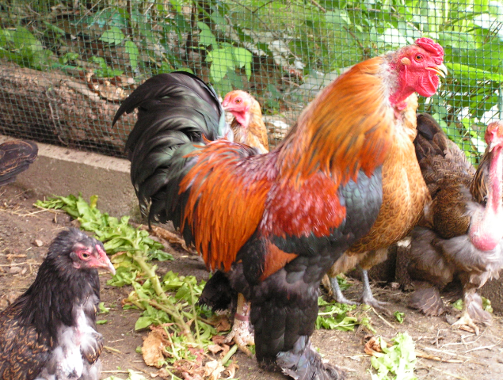
2018-03-01 | 2018-03-01
2018-03-02 | 2018-03-02
2018-03-03 | 2018-03-03
2018-03-04 | 2018-03-04
2018-03-05 | 2018-03-05
2018-03-06 | 2018-03-06
2018-03-07 | 2018-03-07
2018-03-08 | 2018-03-08
2018-03-09 | 2018-03-09
2018-03-10 | 2018-03-10
2018-03-11 | 2018-03-11
2018-03-12 | 2018-03-12
2018-03-13 | 2018-03-13
2018-03-14 | 2018-03-14
2018-03-15 | 2018-03-15
2018-03-16 | 2018-03-16
2018-03-17 | 2018-03-17
2018-03-18 | 2018-03-18
2018-03-19 | 2018-03-19
2018-03-20 | 2018-03-20
2018-03-21 | 2018-03-21
2018-03-22 | 2018-03-22
2018-03-23 | 2018-03-23
2018-03-24 | 2018-03-24
2018-03-25 | 2018-03-25
2018-03-26 | 2018-03-26
2018-03-27 | 2018-03-27
2018-03-28 | 2018-03-28
2018-03-29 | 2018-03-29
2018-03-30 | 2018-03-30
2018-03-31 | 2018-03-31

Août
 | 2018-08-01 | 2018-08-01 | Changer le mois ou l’année en C1
 |  | 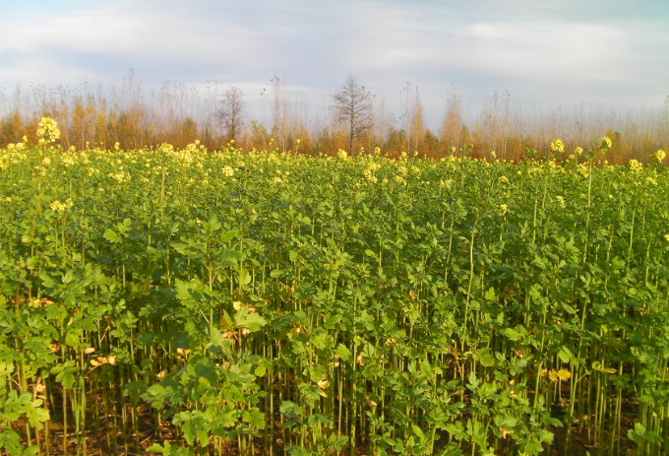
2018-08-01 | 2018-08-01
2018-08-02 | 2018-08-02
2018-08-03 | 2018-08-03
2018-08-04 | 2018-08-04
2018-08-05 | 2018-08-05
2018-08-06 | 2018-08-06
2018-08-07 | 2018-08-07
2018-08-08 | 2018-08-08
2018-08-09 | 2018-08-09
2018-08-10 | 2018-08-10
2018-08-11 | 2018-08-11
2018-08-12 | 2018-08-12
2018-08-13 | 2018-08-13
2018-08-14 | 2018-08-14
2018-08-15 | 2018-08-15
2018-08-16 | 2018-08-16
2018-08-17 | 2018-08-17
2018-08-18 | 2018-08-18
2018-08-19 | 2018-08-19
2018-08-20 | 2018-08-20
2018-08-21 | 2018-08-21
2018-08-22 | 2018-08-22
2018-08-23 | 2018-08-23
2018-08-24 | 2018-08-24
2018-08-25 | 2018-08-25
2018-08-26 | 2018-08-26
2018-08-27 | 2018-08-27
2018-08-28 | 2018-08-28
2018-08-29 | 2018-08-29
2018-08-30 | 2018-08-30
2018-08-31 | 2018-08-31

